Excel2DBの機能要求
■工具概要
 | 导入excel数据，插入或更新数据库

■工具名：
 | Excel2DB

■入力参数：
 | Excel2DB(Excel2DB_SAMPLE.xlsx)

■出力结果：
 | DB数据更新

■目录结构：

 | D:
 |  | ├─Excel2DB
 |  | │ ├─Excel2DB.Bat
 |  | │ ├─jar
 |  | │ ├─jdbc.jar |  |  |  |  |  |  |  |  | 数据库连接用jar
 |  | │ ├─Excel2DB.jar |  |  |  |  |  |  |  |  | Excel2DB代码jar
 |  | │ ├─xxxx.jar |  |  |  |  |  |  |  |  | 代码运行依赖用jar

■运行环境：
 | window_xp及以上
 | mysql
 | Myeclipse
 | Excel 2013
 | JRE1.8.0
 | JDK 8.0

■ 需求

 | ■ | Excel格式

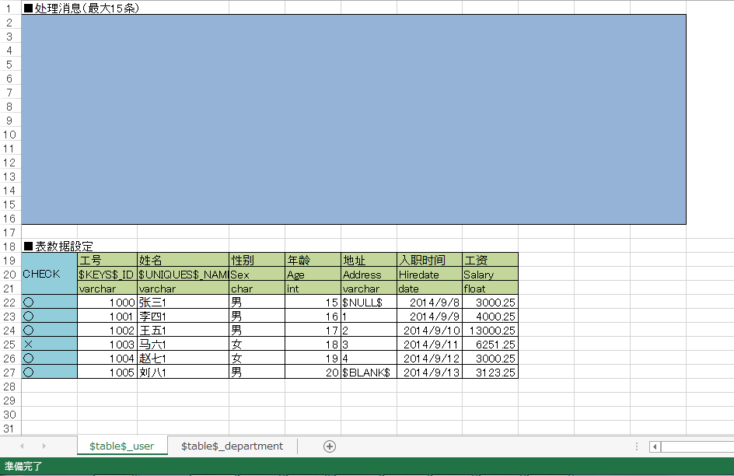

处理消息部

表头部

数据类型部

表数据部
check列部

表名部

 |  |  |  | 1 | 处理消息部
 |  |  |  |  | Excel文档预留15行，提示处理信息
 |  |  |  | 2 | 表头部
 |  |  |  |  | 19行表格伦理名，20行表格物理名
 |  |  |  | 3 | 数据类型部
 |  |  |  |  | 支持的数据类型

 |  |  |  |  |  | date |  |  |  | 3字节，日期，格式：2014-09-18
 |  |  |  |  |  | time |  |  |  | 3字节，时间，格式：2014-09-18
 |  |  |  |  |  | datetime |  |  |  | 8字节，日期时间，格式：2014-09-18 08:42:30
 |  |  |  |  |  | timestamp |  |  |  | 4字节，自动存储记录修改的时间
 |  |  |  |  |  | year |  |  |  | 1字节，年份
 |  |  |  |  |  | tinyint |  |  |  | 1字节，范围（-128-127）
 |  |  |  |  |  | smallint |  |  |  | 2字节，范围（-32768-32767）
 |  |  |  |  |  | mediumint |  |  |  | 3字节，范围（-8388608-8388607）
 |  |  |  |  |  | int |  |  |  | 4字节，范围（-2147483648-2147483647）
 |  |  |  |  |  | Bigint |  |  |  | 8字节，范围（+-9.22*10的18次方）
 |  |  |  |  |  | float（m.d） |  |  |  | 4字节，单精度浮点型，m总个数，d小数位
 |  |  |  |  |  | douBle（m.d） |  |  |  | 8字节，双精度浮点型 ，m总个数，d小数位
 |  |  |  |  |  | decimal（m.d） |  |  |  | decimal是存储为字符串的浮点数
 |  |  |  |  |  | char（n） |  |  |  | 固定长度，最多为255个字符
 |  |  |  |  |  | varchar（n） |  |  |  | 可变长度，最多为65535个字符
 |  |  |  |  |  | tinytext |  |  |  | 可变长度，最多为255个字符
 |  |  |  |  |  | text |  |  |  | 可变长度，最多65535个字符
 |  |  |  |  |  | mediumtext |  |  |  | 可变长度，最多2的24次方-1个字符
 |  |  |  |  |  | longtext |  |  |  | 可变长度，最多2的32次方-1个字符

 |  |  |  | 4 | 表数据部
 |  |  |  |  | 需要导入的表数据
 |  |  |  | 5 | check列部
 |  |  |  |  | check列，为○即需要操作该条数据，为×即不需要操作该条数据
 |  |  |  | 6 | 表名部
 |  |  |  |  | sheet名为对应表名
 |  |  |  | 7 | excel读取后，excel中数据与DB数据不可更改

 | ■ | 功能需求

 |  |  | ■ 正常情况
 |  |  |  |  | 导入excel内表数据，如果表内某条数据在数据库中存在，则更新该条数据，如果不存在，则插入该条数据
 |  |  |  |  |  |  | 1 | Excel内表存在主键，不存在唯一键， 利用主键进行数据库操作
 |  |  |  |  |  |  | 2 | Excel内表存在主键，存在唯一键， 利用主键进行数据库操作
 |  |  |  |  |  |  | 3 | Excel内表不存在主键，存在唯一键， 利用唯一键进行数据库操作
 |  |  |  |  |  |  | 4 | Excel内数据操作成功后，提示处理信息
 |  |  |  |  |  |  | 5 | DB中未匹配到的字段，插入为空

 |  |  | ■ 异常情况
 |  |  |  |  | 导入excel内表数据，如果程序运行过程中出现错误，提示错误信息
 |  |  |  |  |  |  | 1 | Excel内表不存在主键，也不存在唯一键， 提示错误信息
 |  |  |  |  |  |  | 2 | Excel内表数据类型与DB不匹配，提示错误信息
 |  |  |  |  |  |  | 3 | Excel内表名在DB中不存在，提示错误信息
 |  |  |  |  |  |  | 4 | Excel内表字段在DB中不存在，提示错误信息

■保留字
 |  |  |  | $BLANK$ |  |  |  |  | ""
 |  |  |  | $NULL$ |  |  |  |  | null
 |  |  |  | $KEYS$_ |  |  |  |  | 主键
 |  |  |  | $UNIQUES$_ |  |  |  |  | 唯一键

ExcelCheckFromDBの機能要求
■工具概要
 | 导入Excel内表数据，与DB内数据校验，更新Excel

■工具名：
 | CheckDBWithExcel

■入力参数：
 | CheckDBWithExcel（CheckDBWithExcel_SAMPLE.xlsx）

■出力结果：
 | DB数据更新

■目录结构：
 | D:
 |  | ├─CheckDBWithExcel
 |  | │ ├─CheckDBWithExcel.Bat
 |  | │ ├─jar
 |  | │ ├─jdbc.jar |  |  |  |  |  |  |  |  |  | 数据库连接用jar
 |  | │ ├─CheckDBWithExcel.jar |  |  |  |  |  |  |  |  |  | Excel2DB代码jar
 |  | │ ├─xxx.jar |  |  |  |  |  |  |  |  |  | 代码运行依赖用jar

■运行环境：
 | window_xp及以上
 | mysql
 | Myeclipse
 | Excel 2013
 | JRE1.8.0
 | JDK 8.0

■ 需求

 | ■ | Excel格式

处理消息部

表头部

数据类型部

check列部
表数据部

表名部

 |  |  |  | 1 | 处理消息部
 |  |  |  |  | Excel文档预留15行，提示处理信息
 |  |  |  | 2 | 表头部
 |  |  |  |  | 表格伦理名，表格物理名
 |  |  |  | 3 | 数据类型部
 |  |  |  |  | 支持的数据类型

 |  |  |  |  |  | date |  |  |  | 3字节，日期，格式：2014-09-18
 |  |  |  |  |  | time |  |  |  | 3字节，时间，格式：2014-09-18
 |  |  |  |  |  | datetime |  |  |  | 8字节，日期时间，格式：2014-09-18 08:42:30
 |  |  |  |  |  | timestamp |  |  |  | 4字节，自动存储记录修改的时间
 |  |  |  |  |  | year |  |  |  | 1字节，年份
 |  |  |  |  |  | tinyint |  |  |  | 1字节，范围（-128-127）
 |  |  |  |  |  | smallint |  |  |  | 2字节，范围（-32768-32767）
 |  |  |  |  |  | mediumint |  |  |  | 3字节，范围（-8388608-8388607）
 |  |  |  |  |  | int |  |  |  | 4字节，范围（-2147483648-2147483647）
 |  |  |  |  |  | Bigint |  |  |  | 8字节，范围（+-9.22*10的18次方）
 |  |  |  |  |  | float（m.d） |  |  |  | 4字节，单精度浮点型，m总个数，d小数位
 |  |  |  |  |  | douBle（m.d） |  |  |  | 8字节，双精度浮点型 ，m总个数，d小数位
 |  |  |  |  |  | decimal（m.d） |  |  |  | decimal是存储为字符串的浮点数
 |  |  |  |  |  | char（n） |  |  |  | 固定长度，最多为255个字符
 |  |  |  |  |  | varchar（n） |  |  |  | 可变长度，最多为65535个字符
 |  |  |  |  |  | tinytext |  |  |  | 可变长度，最多为255个字符
 |  |  |  |  |  | text |  |  |  | 可变长度，最多65535个字符
 |  |  |  |  |  | mediumtext |  |  |  | 可变长度，最多2的24次方-1个字符
 |  |  |  |  |  | longtext |  |  |  | 可变长度，最多2的32次方-1个字符

 |  |  |  | 4 | 表数据部
 |  |  |  |  | 需要导入的表数据
 |  |  |  | 5 | check列部
 |  |  |  |  | check列，为○即需要操作该条数据，为×即不需要操作该条数据
 |  |  |  | 6 | 表名部
 |  |  |  |  | sheet名为对应表名
 |  |  |  | 7 | excel读取后，excel中数据与DB数据不可更改

 | ■ 功能需求

 |  |  | ■ 正常情况
 |  |  |  |  |  |  | 1 | Excel内表存在主键，不存在唯一键， 利用主键进行数据库操作
 |  |  |  |  |  |  | 2 | Excel内表存在主键，存在唯一键， 利用主键进行数据库操作
 |  |  |  |  |  |  | 3 | Excel内表不存在主键，存在唯一键， 利用唯一键进行数据库操作
 |  |  |  |  |  |  | 4 | Excel内数据操作成功后，提示处理信息

 |  |  |  | ■ | 导入excel内表数据，将数据与DB中数据校验，如果某条数据的某属性值与DB中对应属性的值不一致，则在Excel内将该属性值所在单元格背景色变红

 |  |  |  | CHECK |  |  |  | 工号 |  |  | 姓名 | 性别 | 年龄 | 地址 | 入职时间 | 工资
 |  |  |  |  |  |  |  | $KEYS$_ID |  |  | $UNIQUES$_NAME | Sex | Age | Address | Hiredate | Salary
 |  |  |  |  |  |  |  | varchar |  |  | varchar | char | int | varchar | date | float
 |  |  |  | ○ |  |  |  | 1000 |  |  | 张三1 | 男 | 15 | $NULL$ | 2014-09-08 | $NULL$
 |  |  |  | ○ |  |  |  | 1001 |  |  | 张三2 | 男 | 16 | 1 | 1 | 1
 |  |  |  | ○ |  |  |  | 1002 |  |  | 张三3 | 男 | 17 | 2 | 2 | 2
 |  |  |  | ○ |  |  |  | 1003 |  |  | 张三4 | 男 | 18 | 3 | 3 | 3
 |  |  |  | ○ |  |  |  | 1004 |  |  | 张三5 | 女 | 19 | 4 | 4 | 4
 |  |  |  | × |  |  |  | 1005 |  |  | 张三6 | 男 | 20 | $BLANK$ | $BLANK$ | $BLANK$

 |  |  |  | ■ | 导入excel内表数据，将数据与DB中数据校验，如果Excel内表的某一属性在DB中没有对应属性，则将该属性所在列的背景色变为黄色

 |  |  |  | CHECK |  |  |  | 工号 |  |  | 姓名 | 性别 | 年龄 | 地址 | 入职时间 | 工资
 |  |  |  |  |  |  |  | $KEYS$_ID |  |  | $UNIQUES$_NAME | Sex | Age | Address | Hiredate | Salary
 |  |  |  |  |  |  |  | int |  |  | varchar | varchar | int | varchar | date | float
 |  |  |  | ○ |  |  |  | 1000 |  |  | 张三1 | 男 | 15 | $NULL$ | 2014-09-08 | $NULL$
 |  |  |  | ○ |  |  |  | 1001 |  |  | 张三2 | 男 | 16 | 1 | 1 | 1
 |  |  |  | ○ |  |  |  | 1002 |  |  | 张三3 | 男 | 17 | 2 | 2 | 2
 |  |  |  | ○ |  |  |  | 1003 |  |  | 张三4 | 男 | 18 | 3 | 3 | 3
 |  |  |  | ○ |  |  |  | 1004 |  |  | 张三5 | 女 | 19 | 4 | 4 | 4
 |  |  |  | × |  |  |  | 1005 |  |  | 张三6 | 男 | 20 | $BLANK$ | $BLANK$ | $BLANK$

 | ■ | 异常情况
 |  |  |  |  | 导入excel内表数据，如果程序运行过程中出现错误，提示错误信息
 |  |  |  |  |  |  | 1 | Excel内表不存在主键，也不存在唯一键， 提示错误信息
 |  |  |  |  |  |  | 2 | Excel内表数据类型与DB不匹配，提示错误信息
 |  |  |  |  |  |  | 3 | Excel内表名在DB中不存在，提示错误信息
■保留字
 |  |  |  | $BLANK$ |  |  |  |  | ""
 |  |  |  | $NULL$ |  |  |  |  | null
 |  |  |  | $KEYS$_ |  |  |  |  | 主键
 |  |  |  | $UNIQUES$_ |  |  |  |  | 唯一键

